Sheet1
 | https://lngir.cheniere.com/news-events/press-releases/detail/318/cheniere-reports-first-quarter-2025-results-and-reconfirms
 | Cheniere
 | LNG yüklemesi |  |  | 608 | Tbtu
 | Kargo sayısı |  |  | 168 | kargo
 | Gelir |  |  | 5444 | milyon $
 |  |  |  |  |  |  | 95-100 milyon m3
 |  |  | consolidated adjusted
 |  | Gelir | EBITDA | Tbtu | kargo | Kargo başı gelir | kargo başı mmbtu | ortalama satış fiyatı | marj | Henry hub Fiyatları
Cheniere | 2024q1 | 4253 | 1773 | 602 | 166 | 25.62 | 3.63 | 7.06 | 2.95 | 2.13
 | 2025q1 | 5444 | 1872 | 609 | 168 | 32.40 | 3.63 | 8.94 | 3.07 | 4.15
VG | 2024q1 | 1414 | 693 | 140.9 | 40 | 35.35 | 3.52 | 10.04 | 4.92 | 2.13
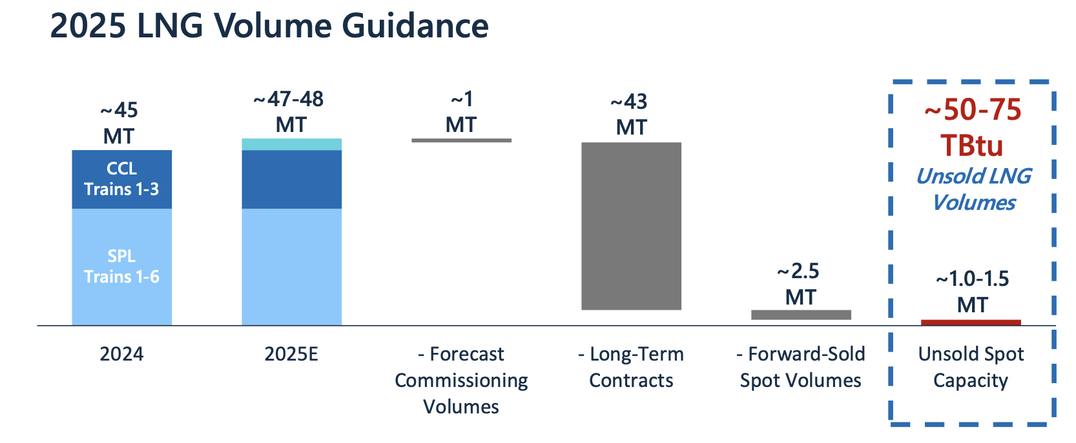
 | 2025q1 | 2894 | 1346 | 228.3 | 63 | 45.94 | 3.62 | 12.68 | 5.90 | 4.15

 |  | https://investors.ventureglobal.com/news/news-details/2025/Venture-Global-Reports-First-Quarter-2025-Results/default.aspx

 |  | 2024Q1 | 2.13
Henry hub fiyatları |  | 2025Q1 | 4.15

2024 | 3.18 | 1.72 | 1.49 | 1.6 | 2.12 | 2.54 | 2.07 | 1.99 | 2.28 | 2.2 | 2.12 | 3.01
2025 | 4.13 | 4.19 | 4.12 | 3.42

